No.2
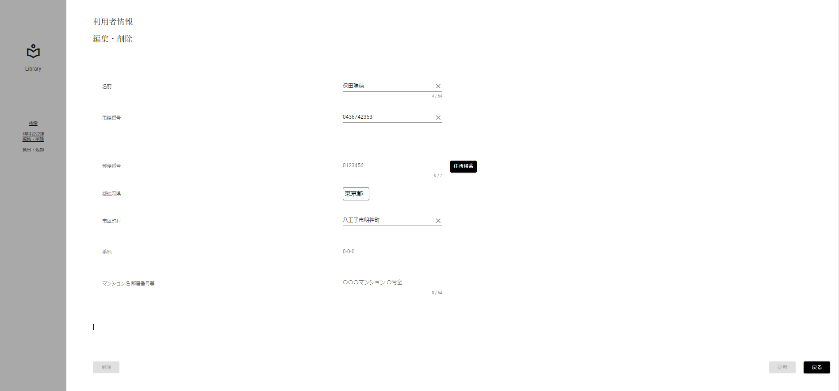
限界値分析
入力桁数下限チェック(下限-1)[0桁]

 | ▼入力直前の編集・削除画面
 | ※DBから取得した値が表示されている状態
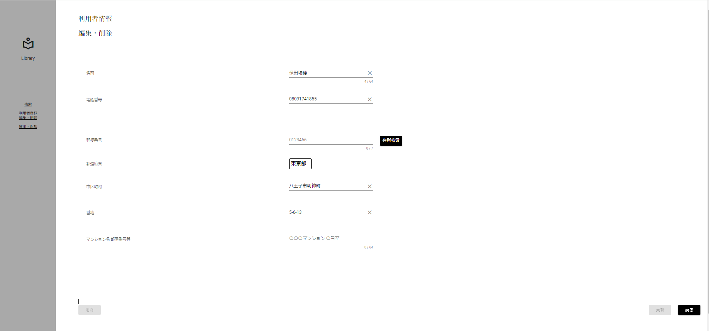

 | ▼該当文字入力後の編集・削除画面
 | ※未入力にする
 | ※入力フォームが赤く表示

No.3
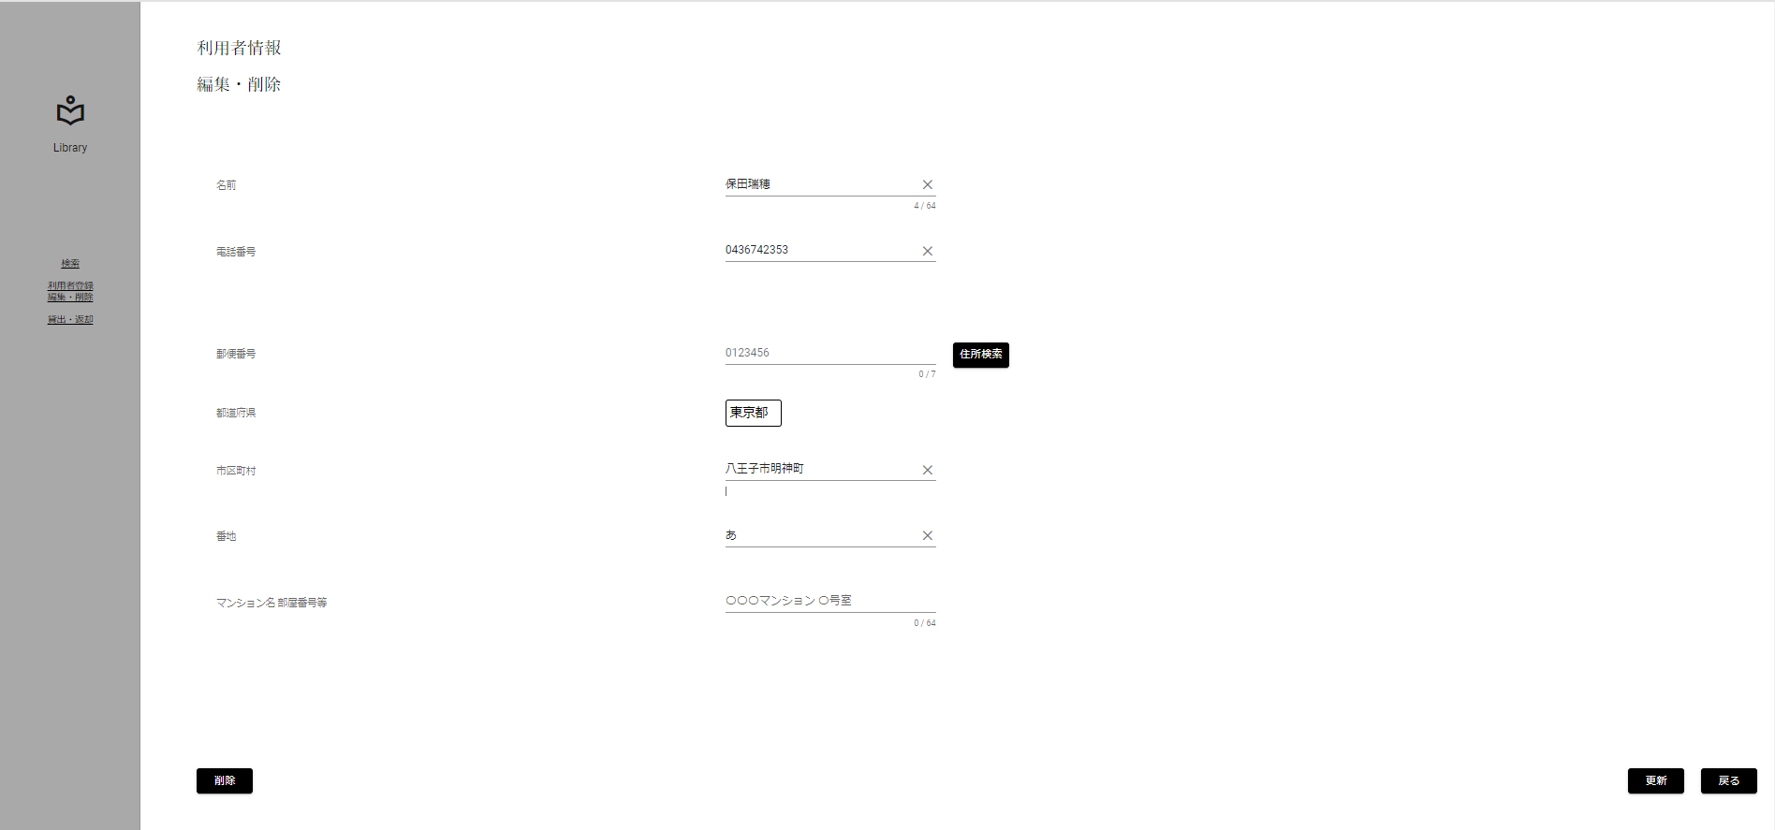
限界値分析
入力桁数下限チェック(下限)[1桁]

 | ▼入力直前の編集・削除画面
 | ※DBから取得した値が表示されている状態

 | ▼該当文字入力後の編集・削除画面
 | ※入力する文字は半角数字 1桁[あ]
 | ※入力フォームに変化がない、エラーメッセージが表示されていない

No.4
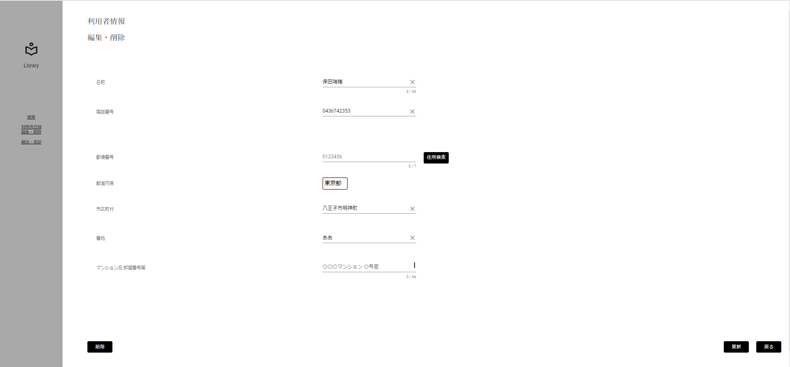
限界値分析
入力桁数下限チェック(下限+1)[2桁]

 | ▼入力直前の編集・削除画面
 | ※DBから取得した値が表示されている状態

 | ▼該当文字入力後の編集・削除画面
 | ※入力する文字は半角数字 2桁[ああ]
 | ※入力フォームに変化がない、エラーメッセージが表示されていない

No.5
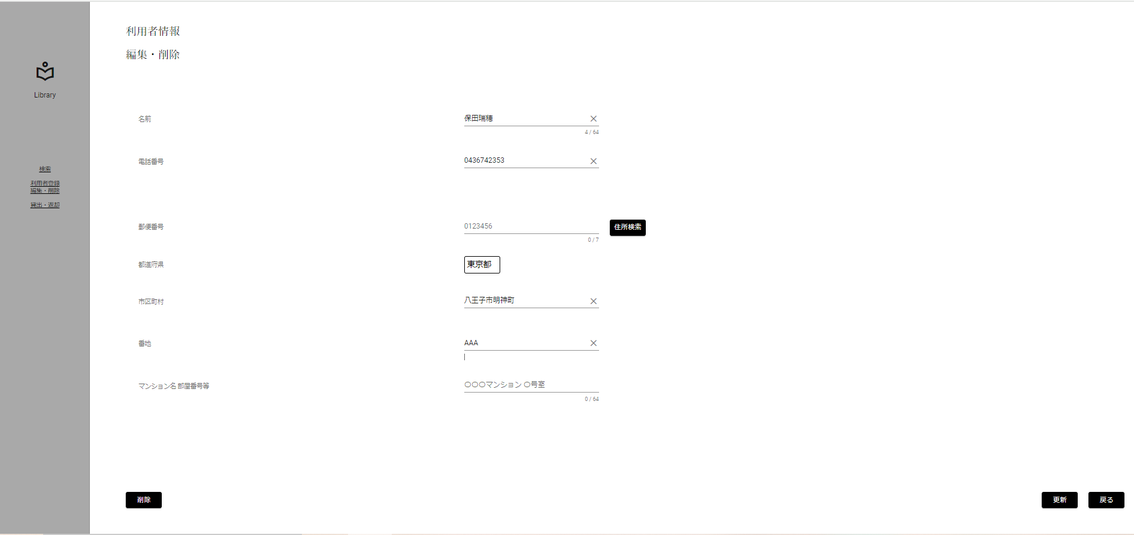
入力文字判別網羅
入力形式チェック(半角)[英字]

 | ▼入力直前の編集・削除画面
 | ※DBから取得した値が表示されている状態

 | ▼該当文字入力後の編集・削除画面
 | ※入力する文字は半角英字 3文字[AAA]
 | ※入力フォームに変化がない、エラーメッセージが表示されていない

No.6

入力文字判別網羅
入力形式チェック(半角)[数字]

 | ▼入力直前の編集・削除画面
 | ※DBから取得した値が表示されている状態

 | ▼該当文字入力後の編集・削除画面
 | ※入力する文字は半角数字 3文字[000]
 | ※入力フォームに変化がない、エラーメッセージが表示されていない

No.7

入力文字判別網羅
入力形式チェック(半角)[記号]

 | ▼入力直前の編集・削除画面
 | ※DBから取得した値が表示されている状態

 | ▼該当文字入力後の編集・削除画面
 | ※入力する文字は半角記号 3文字[@@@]
 | ※入力フォームに変化がない、エラーメッセージが表示されていない

No.8

入力文字判別網羅
入力形式チェック(半角)[カタカナ]

 | ▼入力直前の編集・削除画面
 | ※DBから取得した値が表示されている状態

 | ▼該当文字入力後の編集・削除画面
 | ※入力する文字は半角カタカナ 3文字[ｱｲｳ]
 | ※入力フォームに変化がない、エラーメッセージが表示されていない

No.9

入力文字判別網羅
入力形式チェック(全角)[英字]

 | ▼入力直前の編集・削除画面
 | ※DBから取得した値が表示されている状態

 | ▼該当文字入力後の編集・削除画面
 | ※入力する文字は全角英字 3文字[ｆｈｊ]
 | ※入力フォームに変化がない、エラーメッセージが表示されていない

No.10

入力文字判別網羅
入力形式チェック(全角)[数字]

 | ▼入力直前の編集・削除画面
 | ※DBから取得した値が表示されている状態

 | ▼該当文字入力後の編集・削除画面
 | ※入力する文字は全角数字 3文字[５５５]
 | ※入力フォームに変化がない、エラーメッセージが表示されていない

No.11

入力文字判別網羅
入力形式チェック(全角)[記号]

 | ▼入力直前の編集・削除画面
 | ※DBから取得した値が表示されている状態

 | ▼該当文字入力後の編集・削除画面
 | ※入力する文字は全角記号 3文字[＠＠＠]
 | ※入力フォームに変化がない、エラーメッセージが表示されていない

No.12

入力文字判別網羅
入力形式チェック(全角)[カタカナ]

 | ▼入力直前の編集・削除画面
 | ※DBから取得した値が表示されている状態

 | ▼該当文字入力後の編集・削除画面
 | ※入力する文字は全角カタカナ 3文字[コイズ]
 | ※入力フォームに変化がない、エラーメッセージが表示されていない

No.13

入力文字判別網羅
入力形式チェック(全角)[ひらがな]

 | ▼入力直前の編集・削除画面
 | ※DBから取得した値が表示されている状態

 | ▼該当文字入力後の編集・削除画面
 | ※入力する文字は全角ひらがな 3文字[ほしぞ]
 | ※入力フォームに変化がない、エラーメッセージが表示されていない

No.14

入力文字判別網羅
入力形式チェック(全角)[漢字]

 | ▼入力直前の編集・削除画面
 | ※DBから取得した値が表示されている状態

 | ▼該当文字入力後の編集・削除画面
 | ※入力する文字は全角ひらがな 3文字[西木野]
 | ※入力フォームに変化がない、エラーメッセージが表示されていない

No.15

入力文字判別網羅
入力形式チェック(全角)[外字]

 | ▼入力直前の編集・削除画面
 | ※DBから取得した値が表示されている状態

 | ▼該当文字入力後の編集・削除画面
 | ※入力する文字は全角ひらがな 3文字[渡邊わ]
 | ※入力フォームに変化がない、エラーメッセージが表示されていない

No.16
条件網羅
更新ボタン活性化チェック(正常入力)

 | ▼入力直前の編集・削除画面
 | ※DBから取得した値が表示されている状態

 | ▼該当文字入力後の編集・削除画面
 | ※番地以外をエラー入力にする
 | ※更新ボタンが非活性になる
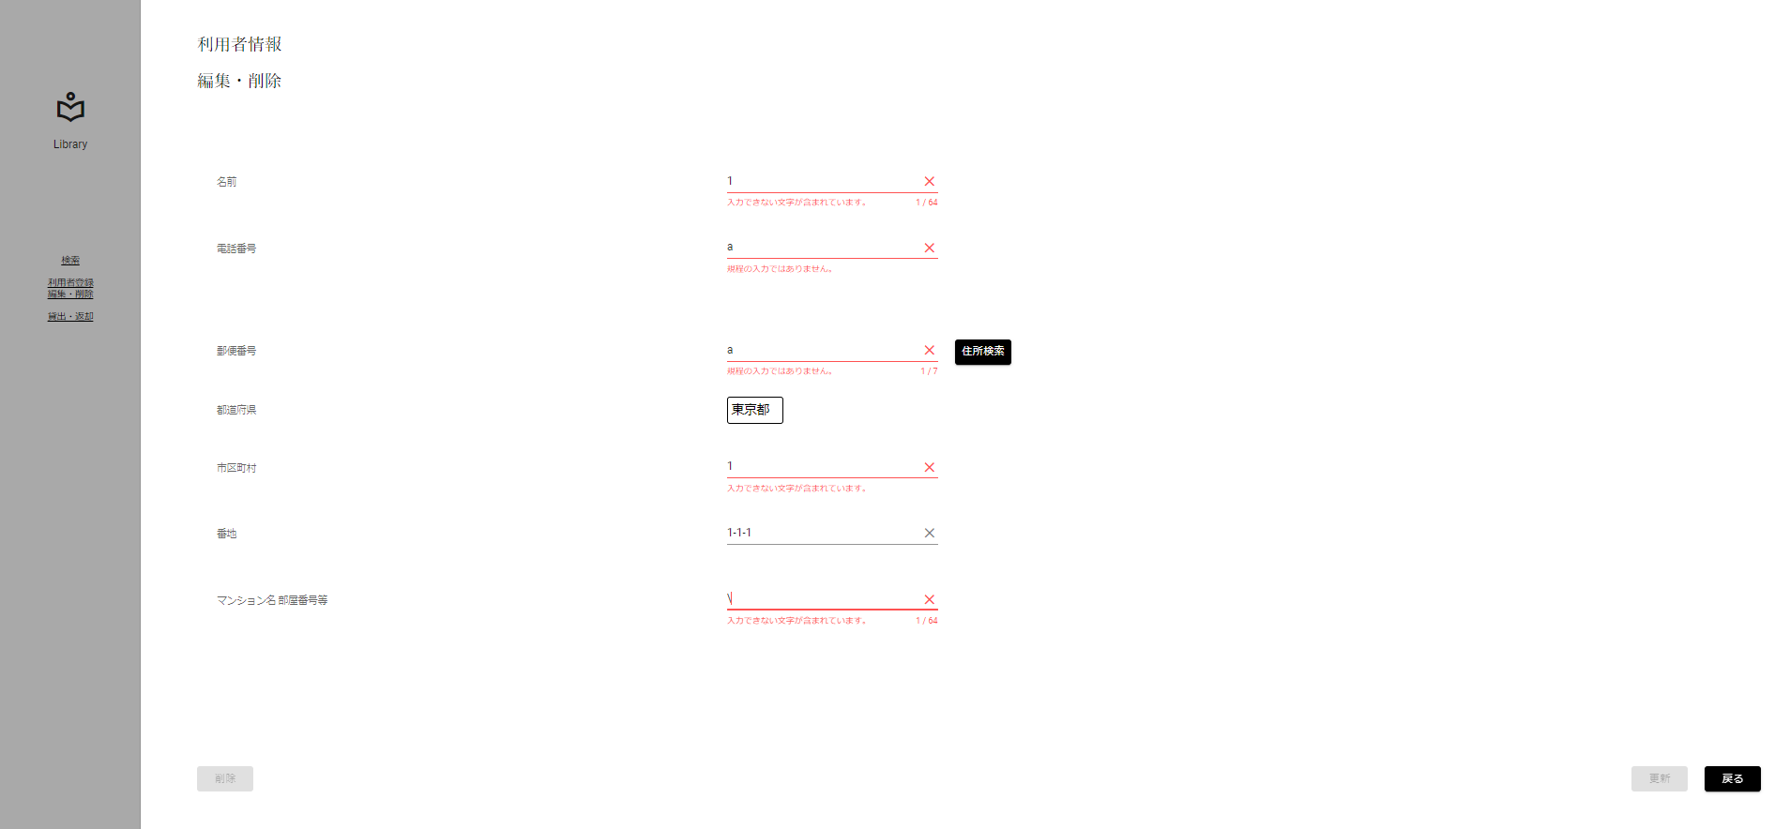

入力すると非活性に

No.19
条件網羅
更新ボタン活性化チェック(取得した値と異なる値)

 | ▼入力直前の編集・削除画面
 | ※DBから取得した値が表示されている状態

 | ▼該当文字入力後の編集・削除画面
 | ※番地をDBから取得した値と異なる値を入力する
 | ※更新ボタンが活性になる


DBと異なる値を
入力すると活性に

